Print Out
 |  |  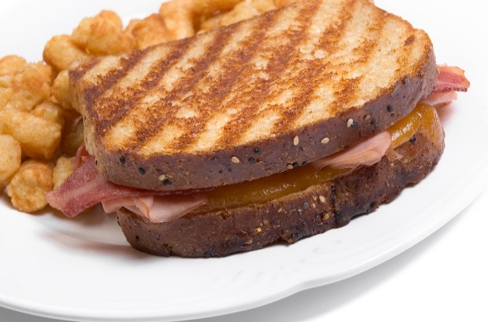 |  |  | 

Huiles au rendement élevé - Calculateur d'économies

 | Huile de base |  |  |  | Huile au rendement élevé

 | Coût par caisse | 42$ |  | Coût par caisse |  | 62$

 | Nb de caisses par friteuse | 2 |  | Nb de caisses par friteuse |  | 2

 | Nb de friteuses | 3 |  | Nb de friteuses |  | 3

 | Nb d'unités (établissements) | 1 |  | Nb d'unités (établissements) |  | 1

 | Vie de l'huile (jours) | 3 |  | Vie de l'huile au rendement élevé (jours) |  | 6
Issue Date
Volume Number X
Issue Date
Volume Number X
 | Taux horaire du personnel | 15$ |  | Taux horaire du personnel |  | 15$

 | Nb d'heures par changement d'huile | 2$ |  | Nb d'heures par changement d'huile |  | 1$

 | Coût par jour | 84$ |  | Coût par jour |  | 62$

 | Coût par année | 30,660$ |  | Coût par année |  | 22,630$

 | Coût de main-d'oeuvre par année | 3,650$ |  | Coût de main-d'oeuvre par année |  | 1,825$

 | Nb de changements d'huile par année | 122 |  | Nb de changements d'huile par année |  | 61

 | Nb de caisses par année | 730 |  | Nb de caisses par année |  | 365

 | Poids total des déchets solides (lb) | 1,274 |  | Poids total des déchets solides (lb) |  | 637
 | Améliorez la qualité de vos aliments et épargnez 9855$ par année sur vos achats d'huile
 | EN PLUS d'une économie de 365 caisses et d'une réduction des déchets de 637 lb (plastique et carton)

 |  |  | Copyright 2019 Cargill

